使い方
このファイルは、各学校の体力・運動能力調査のデータから、「全国平均値、宮城県平均値との比較をしたレーダーチャート」を作成します。県教委に報告をするファイルを使用しますので、新たにデータを入力する必要はありません。
このファイルの使い方

１ 入力した報告用ファイル（令和５年度体力・運動能力調査報告【様式２－①】を準備して下さい。

２ データ貼付シートに、学校のデータを貼り付けて下さい。

 | 枠の部分に、データをすべて貼り付けて下さい。

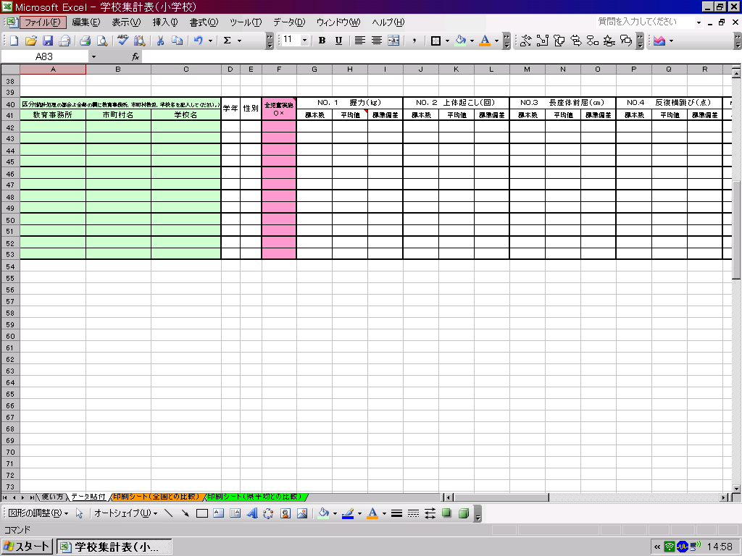

データ貼付シートへ

３ 印刷シートを確認して、必要なシートを印刷して下さい。

印刷シート（全国との比較）へ
印刷シート（県平均）との比較）へ

※このファイルでは、２０ｍシャトルを選択してレーダーチャートを作成します。

印刷シート（全国との比較）
体力・運動能力調査結果（全国平均との比較）
 | 教育事務所

 | 学年 | 性別 | 握力（ｋｇ） | 上体おこし（回） | 長座体前屈（ｃｍ） | 反復横跳び（点） | 20m ｼｬﾄﾙﾗﾝ | ５０ｍ走（秒） | 立幅跳 （ｃｍ） | ﾊﾝﾄﾞﾎﾞｰﾙ 投げ（ｍ）

 | 1 | 男 | 0.0 | 0.0 | 0.0 | 0.0 | 0.0 | 0.0 | 0.0 | 0.0
 | 1 | 女 | 0.0 | 0.0 | 0.0 | 0.0 | 0.0 | 0.0 | 0.0 | 0.0
 | 2 | 男 | 0.0 | 0.0 | 0.0 | 0.0 | 0.0 | 0.0 | 0.0 | 0.0
 | 2 | 女 | 0.0 | 0.0 | 0.0 | 0.0 | 0.0 | 0.0 | 0.0 | 0.0
 | 3 | 男 | 0.0 | 0.0 | 0.0 | 0.0 | 0.0 | 0.0 | 0.0 | 0.0
 | 3 | 女 | 0.0 | 0.0 | 0.0 | 0.0 | 0.0 | 0.0 | 0.0 | 0.0
下のグラフは、各測定種目の令和４年度全国平均値を「５０」とした時の、Tスコアを表しています。５０を上回っていると全国平均より優れている、５０を下回っていると全国平均より劣っていることを表しています。
（全国平均値や宮城県平均値は、保健体育安全課学校体育のホームページでご覧下さい。） http://www.pref.miyagi.jp/soshiki/hotai/chousa.html

１年生男子
握力 | 50 | 10.3
上体起こし | 50 | 5.9
長座体前屈 | 50 | 9.1
反復横とび | 50 | -23.8
20mｼｬﾄﾙﾗﾝ | 50 | 22.0
５０ｍ走 | 50 | 155.8
立ち幅とび | 50 | -23.4
ﾊﾝﾄﾞﾎﾞｰﾙ投げ | 50 | 16.6
１年生女子
握力 | 50 | 1.9
上体起こし | 50 | 11.4
長座体前屈 | 50 | 5.5
反復横とび | 50 | -25.2
20mｼｬﾄﾙﾗﾝ | 50 | 23.0
５０ｍ走 | 50 | 171.0
立ち幅とび | 50 | -28.1
ﾊﾝﾄﾞﾎﾞｰﾙ投げ | 50 | 19.1

２年生男子
握力 | 50 | 7.5
上体起こし | 50 | 3.1
長座体前屈 | 50 | 8.1
反復横とび | 50 | -22.4
20mｼｬﾄﾙﾗﾝ | 50 | 16.5
５０ｍ走 | 50 | 165.7
立ち幅とび | 50 | -32.3
ﾊﾝﾄﾞﾎﾞｰﾙ投げ | 50 | 14.4
２年生女子
握力 | 50 | -3.7
上体起こし | 50 | 9.6
長座体前屈 | 50 | 4.1
反復横とび | 50 | -29.2
20mｼｬﾄﾙﾗﾝ | 50 | 21.4
５０ｍ走 | 50 | 167.7
立ち幅とび | 50 | -28.8
ﾊﾝﾄﾞﾎﾞｰﾙ投げ | 50 | 18.7

３年生男子
握力 | 50 | 2.8
上体起こし | 50 | 0.0
長座体前屈 | 50 | 6.1
反復横とび | 50 | -29.0
20mｼｬﾄﾙﾗﾝ | 50 | 12.4
５０ｍ走 | 50 | 165.8
立ち幅とび | 50 | -38.6
ﾊﾝﾄﾞﾎﾞｰﾙ投げ | 50 | 10.4
３年生女子
握力 | 50 | -6.8
上体起こし | 50 | 7.4
長座体前屈 | 50 | 0.8
反復横とび | 50 | -29.4
20mｼｬﾄﾙﾗﾝ | 50 | 22.0
５０ｍ走 | 50 | 168.5
立ち幅とび | 50 | -26.5
ﾊﾝﾄﾞﾎﾞｰﾙ投げ | 50 | 17.5

印刷シート（県平均との比較）
体力・運動能力調査結果（宮城県平均との比較）
 | 教育事務所

 | 学年 | 性別 | 握力（ｋｇ） | 上体おこし（回） | 長座体前屈（ｃｍ） | 反復横跳び（点） | 20m ｼｬﾄﾙﾗﾝ | ５０ｍ走（秒） | 立幅跳 （ｃｍ） | ﾊﾝﾄﾞﾎﾞｰﾙ 投げ（ｍ）

 | 1 | 男 | 0.0 | 0.0 | 0.0 | 0.0 | 0.0 | 0.0 | 0.0 | 0.0
 | 1 | 女 | 0.0 | 0.0 | 0.0 | 0.0 | 0.0 | 0.0 | 0.0 | 0.0
 | 2 | 男 | 0.0 | 0.0 | 0.0 | 0.0 | 0.0 | 0.0 | 0.0 | 0.0
 | 2 | 女 | 0.0 | 0.0 | 0.0 | 0.0 | 0.0 | 0.0 | 0.0 | 0.0
 | 3 | 男 | 0.0 | 0.0 | 0.0 | 0.0 | 0.0 | 0.0 | 0.0 | 0.0
 | 3 | 女 | 0.0 | 0.0 | 0.0 | 0.0 | 0.0 | 0.0 | 0.0 | 0.0
下のグラフは、各測定種目の令和５年度宮城県平均値を「５０」とした時の、Tスコアを表しています。５０を上回っている
と宮城県平均値より優れている、５０を下回っていると全国平均より劣っていることを表しています。
（全国平均値や宮城県平均値は、保健体育安全課学校体育のホームページでご覧下さい。） http://www.pref.miyagi.jp/soshiki/hotai/chousa.html

１年生男子
握力 | 50 | 13.1
上体起こし | 50 | 12.2
長座体前屈 | 50 | 11.1
反復横とび | 50 | -9.6
20mｼｬﾄﾙﾗﾝ | 50 | 24.9
５０ｍ走 | 50 | 125.2
立ち幅とび | 50 | -10.9
ﾊﾝﾄﾞﾎﾞｰﾙ投げ | 50 | 19.8
１年生女子
握力 | 50 | 2.4
上体起こし | 50 | 15.9
長座体前屈 | 50 | 8.2
反復横とび | 50 | -16.2
20mｼｬﾄﾙﾗﾝ | 50 | 25.4
５０ｍ走 | 50 | 118.8
立ち幅とび | 50 | -14.7
ﾊﾝﾄﾞﾎﾞｰﾙ投げ | 50 | 21.6

２年生男子
握力 | 50 | 8.7
上体起こし | 50 | 6.6
長座体前屈 | 50 | 8.5
反復横とび | 50 | -13.1
20mｼｬﾄﾙﾗﾝ | 50 | 19.6
５０ｍ走 | 50 | 86.2
立ち幅とび | 50 | -18.0
ﾊﾝﾄﾞﾎﾞｰﾙ投げ | 50 | 17.0
２年生女子
握力 | 50 | 0.0
上体起こし | 50 | 13.3
長座体前屈 | 50 | 6.2
反復横とび | 50 | -15.9
20mｼｬﾄﾙﾗﾝ | 50 | 25.0
５０ｍ走 | 50 | 142.2
立ち幅とび | 50 | -14.1
ﾊﾝﾄﾞﾎﾞｰﾙ投げ | 50 | 21.1

３年生男子
握力 | 50 | 4.1
上体起こし | 50 | 5.0
長座体前屈 | 50 | 6.4
反復横とび | 50 | -14.3
20mｼｬﾄﾙﾗﾝ | 50 | 17.9
５０ｍ走 | 50 | 58.9
立ち幅とび | 50 | -22.4
ﾊﾝﾄﾞﾎﾞｰﾙ投げ | 50 | 15.2
３年生女子
握力 | 50 | -0.5
上体起こし | 50 | 12.1
長座体前屈 | 50 | 4.6
反復横とび | 50 | -16.2
20mｼｬﾄﾙﾗﾝ | 50 | 24.0
５０ｍ走 | 50 | 138.4
立ち幅とび | 50 | -13.5
ﾊﾝﾄﾞﾎﾞｰﾙ投げ | 50 | 20.0

